enero-2025
HOSPITAL REGIONAL TAIWAN 19 DE MARZO
Estado de Situación Financiera
Al 31 de Marzoo- 2026
(Valores en RD$)

Activos

Activos Corrientes
Disponibilidades en caja y banco |  | 17,608,622.42
Cuentas y Docuemntos por Cobrar a corto Plazo |  | 10,709,096.33
Inventarios |  | 8,607,289.57
Total Activos Corrientes |  | 36,925,008.32
Activos no Corrientes
Creditos por Cobrar a Largo Plazo
Inversiones Financieras a Largo Plazo
Bienes de Uso (Activos no Financieros)
Bienes Intangibles
Total Activos no Corrientes
Total Activos |  | 36,925,008.32
Pasivos
Pasivos Corrientes
Sobre Giros Bancarios
Cuentas por Pagar a Corto Plazo |  | 83,974,314.83
Pasivo Largo Plazo-Porcion Corriente
Total Pasivos Corrientes |  | 83,974,314.83
Pasivos no Corrientes
Total Pasivos |  | 83,974,314.83
Patrimonio
Patrimonio Inicial |  | (44,097,242.14)
Resultados de Ejercicios Anteriores
Resultado Neto del Ejercicio |  | (2,952,064.37)
Total Patrimonio Neto del Gobierno Central |  | (47,049,306.51)
Total Pasivos y Patrimonio |  | 36,925,008.32

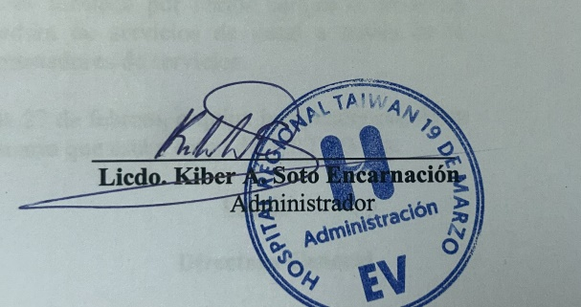

 | Licdo. Kiber A. Soto Encarnacion
 | Administrativo Financiero

